Plan1
FICHA TÉCNICA BD BDP 6047 BABYDOLL REGATA PEACH SKIN LIVING AD.
DESCRIÇÃO: BABYDOLL REGATA PEACH SKIN LIVING AD.
REFERÊNCIA: BD BDP 6047
FORNECEDOR: LUARE'MIO CONFECÇÕES
NOME FANTASIA: CIA DO CORPO
COMPOSIÇÃO: 95% POLIÉSTER 05% ELASTANO
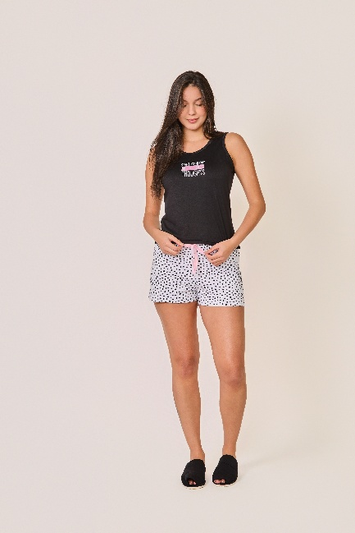
 | BLUSA

TAMANHO | CIRCUNF. BUSTO | COMPRIMENTO
P | 83 - 91 | 52 - 60
M | 91 - 99 | 54 - 62
G | 99 - 107 | 57 - 65
GG | 107 - 115 | 59 - 67
 | SHORT

TAMANHO | CIRCUNF.CINTURA | CIRCUNF.QUADRIL
P | 64 - 70 | 92 - 100
M | 66 - 72 | 98 - 106
G | 70 - 76 | 103 - 111
GG | 74 - 80 | 108 - 116

